EXPLICAÇÃO
Tabela Dinâmica

CONCEITO

Vendedor | Produto | Quantidade | Valor | > | Vendedor | Produto | Quantidade | TOTAL
Pedro | Impressoras | 15 | 15,000 |  | Antônio | Calculadoras | 10 | 10,000
Paulo | Scanners | 8 | 20,000 |  |  | Notebooks | 7 | 21,000
Antônio | Calculadoras | 10 | 10,000 |  | Antônio Total |  | 17 | 31,000
Paulo | Desktops | 6 | 18,000 |  | Paulo | Desktops | 6 | 18,000
Antônio | Notebooks | 7 | 21,000 |  |  | Scanners | 8 | 20,000
Pedro | Multifuncionais | 11 | 16,000 |  | Paulo Total |  | 14 | 38,000
 |  |  |  |  | Pedro | Impressoras | 15 | 15,000
TENTE COPIAR: |  |  |  |  |  | Multifuncionais | 11 | 16,000
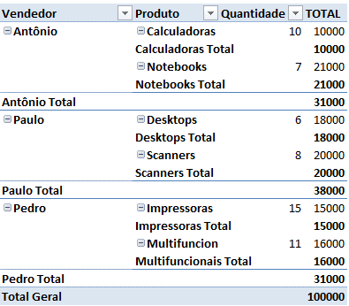
 |  |  |  |  | Pedro Total |  | 26 | 31,000
 |  |  |  |  | Total Geral |  | 57 | 100,000

